상품제안서
10매 클렌징티슈(라벨형) | 상품코드: S10791

 |  |  |  |  |  |  | 02-713-8555 | www.synergygift.co.kr
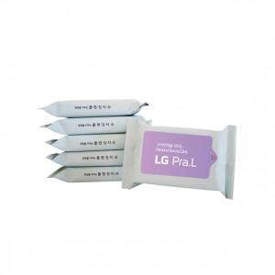

【상세/제작정보】 | PVC칼라스티커 부착

【인쇄/포장옵션】 | 스티커 / 포장지포장

【공급단가】 | 수량 | 1,000~ | 2,000~ | 3,000~ | 5,000~ | 10,000~
*VAT별도 | 단가 | 400원 | 390원 | 370원 | 360원 | 350원

【상품 URL】 | https://www.synergygift.co.kr:443/src/goods_detail.php?gdno=5092

